Quelle pH 1
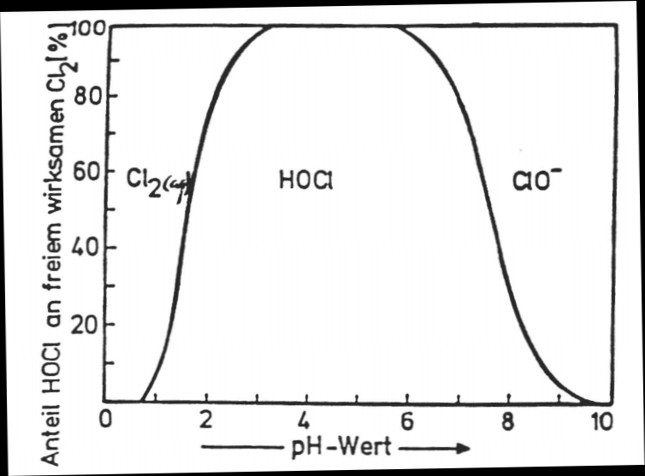
Originaldiagramm: |  | Abgelesene Werte: |  |  | Generiertes Diagramm:
 |  | pH Wert | Anteil HOCl (%) | Anteil ClO- (%)
 |  | 6 | 98 | 2
 |  | 6.25 | 96 | 4
 |  | 6.5 | 92 | 8
 |  | 6.75 | 86 | 14
 |  | 7 | 79 | 21
 |  | 7.25 | 71 | 29
 |  | 7.5 | 59 | 41
 |  | 7.75 | 45 | 55
 |  | 8 | 30 | 70

Quelle(n): | https://www.chids.de/dachs/expvortr/655eWasseranalytik_Schmidt_Scan.pdf
Alle Rechte liegen bei den jeweiligen Rechteinhabern.

Quelle pH 2
Originaldiagramm:

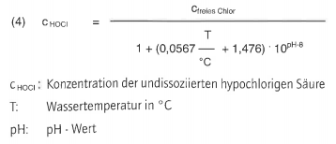

Quelle(n): | http://lovibond.eu/downloads/handbuch_de.pdf
 | https://www.loercher.de/ana/bad/Presse/sp/BDS-2017-10.pdf
Alle Rechte liegen bei den jeweiligen Rechteinhabern.

Quelle pH 3
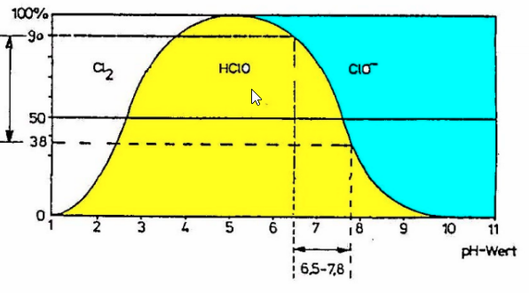
Originaldiagramm: |  | Abgelesene Werte: |  |  | Generiertes Diagramm:
 |  | pH Wert | Anteil HOCl (%) | Anteil ClO- (%)
 |  | 6 | 95 | 5
 |  | 6.25 | 92.5 | 7.5
 |  | 6.5 | 90 | 10
 |  | 6.75 | 85 | 15
 |  | 7 | 77.5 | 22.5
 |  | 7.25 | 67.5 | 32.5
 |  | 7.5 | 50 | 50
 |  | 7.75 | 38 | 62
 |  | 8 | 28 | 72

Quelle(n): | https://www.bsw-web.de/wp-content/uploads/2016/11/Lutz-Jesco_Thomas-Beutel.pdf
Alle Rechte liegen bei den jeweiligen Rechteinhabern.

Quelle pH 4
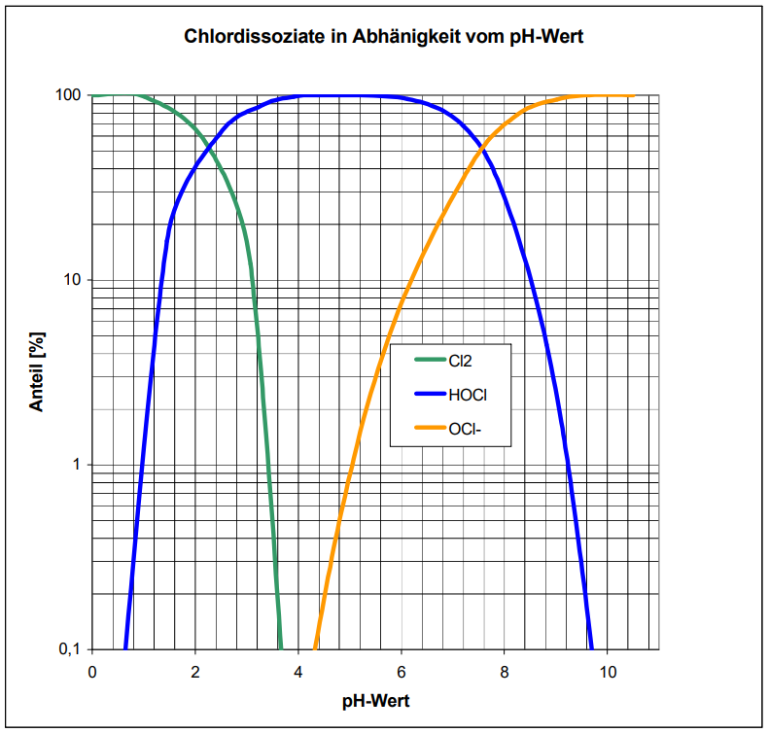
Originaldiagramm: |  | Abgelesene Werte: |  |  | Generiertes Diagramm:
 |  | pH Wert | Anteil HOCl (%) | Anteil ClO- (%)
 |  | 6 | 97.5 | 2.5
 |  | 6.2 | 95 | 5
 |  | 6.4 | 91.5 | 8.5
 |  | 6.6 | 87.5 | 12.5
 |  | 6.8 | 82.5 | 17.5
 |  | 7 | 77.5 | 22.5
 |  | 7.2 | 70 | 30
 |  | 7.4 | 60 | 40
 |  | 7.6 | 50 | 50
 |  | 7.8 | 40 | 60
 |  | 8 | 27.5 | 72.5

Quelle(n): | https://www.bds-lv-baden-wuerttemberg.de/files/GUV,UVV/chlorhandbuch.pdf
Alle Rechte liegen bei den jeweiligen Rechteinhabern.

Quelle pH 5
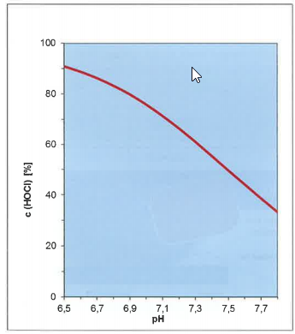
Originaldiagramm: |  | Abgelesene Werte: |  |  | Generiertes Diagramm:
 |  | pH Wert | Anteil HOCl (%) | Anteil ClO- (%)
 |  | 6.5 | 91 | 9
 |  | 6.6 | 89 | 11
 |  | 6.7 | 86 | 14
 |  | 6.8 | 83 | 17
 |  | 6.9 | 80 | 20
 |  | 7 | 76 | 24
 |  | 7.1 | 71 | 29
 |  | 7.2 | 67 | 33
 |  | 7.3 | 61 | 39
 |  | 7.4 | 56 | 44
 |  | 7.5 | 50 | 50
 |  | 7.6 | 44 | 56
 |  | 7.7 | 39 | 61
 |  | 7.8 | 34 | 66

Quelle(n): | https://www.loercher.de/ana/bad/Presse/sp/BDS-2017-10.pdf
 | G.C. White: Handbook of chlorination and alternative desinfactants, John Wiley & sons, Inc., New York, 1999, p. 218
Alle Rechte liegen bei den jeweiligen Rechteinhabern.

Quelle CYA 1
Originaldiagramm: |  | Abgelesene Werte: |  | Generiertes Diagramm:
 |  | c CYA (ppm) | Anteil HOCl (%)
 |  | 0 | 100
 |  | 30 | 45
 |  | 50 | 33
 |  | 70 | 28
 |  | 90 | 14
 |  | 100 | 12
Quelle(n): | http://lovibond.eu/downloads/handbuch_de.pdf | 130 | 10
Alle Rechte liegen bei den jeweiligen Rechteinhabern. |  | 140 | 9
 |  | 160 | 8
 |  | 180 | 7
 |  | 200 | 6

Quelle CYA 2
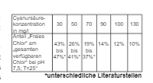
Originaldiagramm: |  | Abgelesene Werte: |  | Generiertes Diagramm:
 |  | c CYA (ppm) | Anteil HOCl (%)
 |  | 0 | 100
 |  | 30 | 45
 |  | 50 | 33.5
 |  | 70 | 28
 |  | 90 | 14
 |  | 100 | 12
 |  | 130 | 10

Quelle(n): | Helmut Ruß, Chemie für den Badebetrieb, LITHO-Verlag,
 | 7. Auflage 2019, Seite 87
Alle Rechte liegen bei den jeweiligen Rechteinhabern.

Quelle pH Senker 2
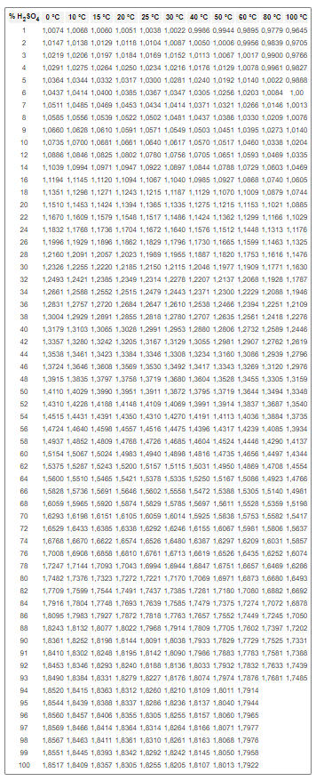
Originaldiagramm: |  | Abgelesene Werte: |  | Generiertes Diagramm:
 |  | % H2SO4 | 25 °C
 |  | 1 | 1.0038
 |  | 2 | 1.0104
 |  | 3 | 1.0169
 |  | 4 | 1.0234
 |  | 5 | 1.03
 |  | 6 | 1.0367
 |  | 7 | 1.0434
 |  | 8 | 1.0502
 |  | 9 | 1.0571
 |  | 10 | 1.064
 |  | 12 | 1.078
 |  | 14 | 1.0922
 |  | 16 | 1.1067
 |  | 18 | 1.1215
 |  | 20 | 1.1365
 |  | 22 | 1.1517
 |  | 24 | 1.1672
 |  | 26 | 1.1829
 |  | 28 | 1.1989
 |  | 30 | 1.215
 |  | 32 | 1.2314
 |  | 34 | 1.2479
 |  | 36 | 1.2647
 |  | 38 | 1.2818
 |  | 40 | 1.2991
 |  | 42 | 1.3167
 |  | 44 | 1.3346
 |  | 46 | 1.353
 |  | 48 | 1.3719
 |  | 50 | 1.3911
 |  | 52 | 1.4109
 |  | 54 | 1.431
 |  | 56 | 1.4516
 |  | 58 | 1.4726
 |  | 60 | 1.494
 |  | 62 | 1.5157
 |  | 64 | 1.5378
 |  | 66 | 1.5602
 |  | 68 | 1.5829
 |  | 70 | 1.6059
 |  | 72 | 1.6292
 |  | 74 | 1.6526
 |  | 76 | 1.6761
Quelle(n): | https://www.internetchemie.info/chemie-lexikon/daten/s/schwefelsaeure-dichtetabelle.php | 78 | 1.6994
Alle Rechte liegen bei den jeweiligen Rechteinhabern. |  | 80 | 1.7221
 |  | 82 | 1.7437
 |  | 84 | 1.7639
 |  | 86 | 1.7818
 |  | 88 | 1.7968
 |  | 90 | 1.8091
 |  | 91 | 1.8142
 |  | 92 | 1.8188
 |  | 93 | 1.8227
 |  | 94 | 1.826
 |  | 95 | 1.8286
 |  | 96 | 1.8305
 |  | 97 | 1.8314
 |  | 98 | 1.831
 |  | 99 | 1.8292
 |  | 100 | 1.8255

Quelle Redox 1
Originaldiagramm: |  | Abgelesene Werte: | Generiertes Diagramm:
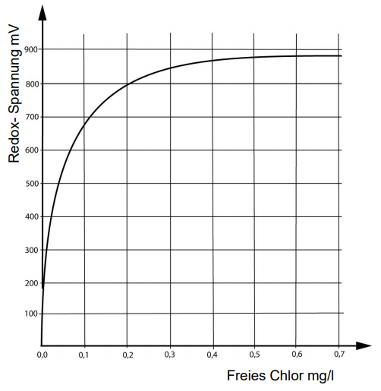
 | 1

Quelle(n): | https://www.bsw-web.de/wp-content/uploads/2016/11/Lutz-Jesco_Thomas-Beutel.pdf
Alle Rechte liegen bei den jeweiligen Rechteinhabern.

